NEW
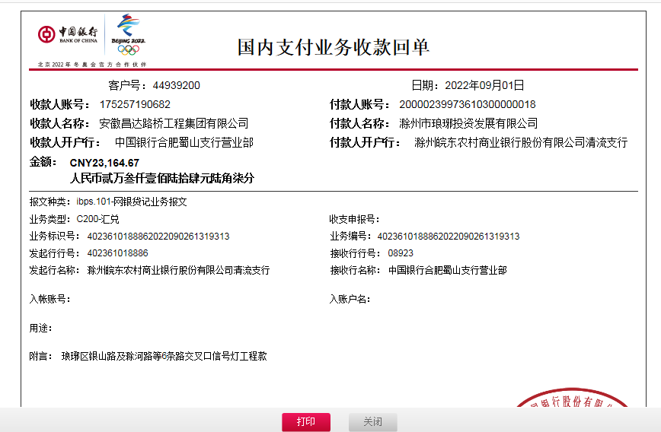
合作工程款支付证书
工程名称 |  | 琅琊新区银山路及滁河路等六条道路交叉口信号灯工程 |  |  |  |  |  |  | 是 | 营改增 项目 | 档案编号
合同金额 |  | 943662.39 |  |  |  | 签订日期 | 2017-12-01 |  |  |  | 合作单位 |  | 丁琳
决算金额 |  | 463293.36 |  |  |  | 竣工日期 |  |  |  |  | ERP编号 |  | 9029
序号 | 工程款到账 |  |  | 开票情况 |  | 成本发票 | 扣管理费 |  | 代扣税金 |  | 其他扣款 |  | 支付金额(元)
 | 日期 | 账户 | 金额 | 日期 | 金额 | 金额 | 比例 | 金额 | 税率 | 金额 | 金额 | 备注
1 | 18.2.12 | 中 | 300,304.04 | 18.2.8 | 300,304.04 | 294,297.96 | 2.00% | 6,006.08 | 0% | 0.00 |  | 丁琳(报账) | 4,700.00
2 |  |  |  |  |  |  |  |  |  |  |  | 材料款 | 289,597.96
4 | 18.9.3 | 中 | 139,824.65 | 18.8.23 | 139,824.65 | 137,028.16 | 2.00% | 2,796.49 | 0% | 0.00 |  |  | 137,028.16
5 | 本次
6 | 2022-09-01 | 中 | 23,164.67 |  |  |  | 2.00% | 463.29 |  |  | 转账费 | 50.00
7
8
9
10
合计 |  | - | 463,293.36 | - | 440,128.69 | 431,326.12 | - | 9,265.87 | - | 0.00 | 0.00 | - | 431,326.12
本次支付 金额 |  | 小写 | 137,028.16 |  |  |  | 支付账号 |  | 滁州市顺通交通设施有限公司
 |  | 大写 | 壹拾叁万柒仟零贰拾捌元壹角伍分 |  |  |  |  |  | 3400 1738 6080 5300 0988 建行滁州广场支行
申请部门 意见 |  | 中标通知书 合同 资料齐全
项目管理 意见
财务审核 意见
质安稽查 意见
总经理审批
董事长审批

